Folha1
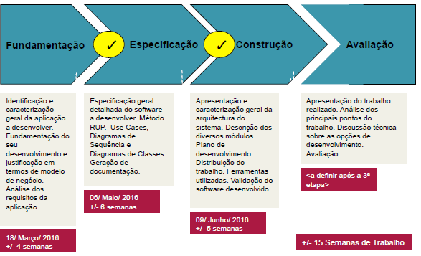
1ª Fase entrega - Fundamentação
2ª Fase - Especificação
3ª Fase - Construção

2016-02-14 | 2016-02-27 | 2016-03-03 | 2016-03-06 | 2016-03-17 | 2016-03-18 | 2016-03-27 | 2016-04-30 | 2016-05-06 | 2016-05-15 | 2016-05-30 | 2016-06-09
Identificar e caracterizar aplicaçao

 |  | fundamentar desenvolvimento

 |  |  | justificar modelo de negocio

 |  |  |  | analisar requisitos da aplicaçao

 |  |  |  |  | 1a
 |  |  |  |  |  | especificar geral
 |  |  |  |  |  |  | RUP method: Use Cases, DSS e DSC; Geraçao da documentaçao
 |  |  |  |  |  |  |  | 2a
 |  |  |  |  |  |  |  |  | apresentar caract arquitetura sistema; descrever modulos; fazer plano de desenvolvimento e distribuir trabalho;
 |  |  |  |  |  |  |  |  |  | Ferramentas utilizadas; Validar software desenvolvido
 |  |  |  |  |  |  |  |  |  |  | 3a

